TDSheet
№ | ФОТО |  | Штрихкод | Наименование | Цвет | Продажная единица, шт. | Кол-во в коробке, шт. | цена прайс лист | ваша цена со скидкой | Скидка не действует | заказ
4 | 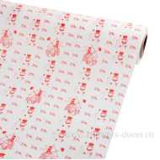 Нет Фото | http://7flowers-decor.ru/upload/1c_catalog/import_files/4606500477425.jpg | 4606500477425 | Бумага упаковочная АМУР крафт белый 0,71x45м, 70г/м2 | Белый | 1 | 8 | 749.00 | 636.65
3 | 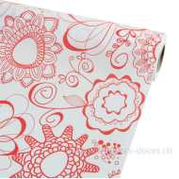 Нет Фото | http://7flowers-decor.ru/upload/1c_catalog/import_files/4606500477418.jpg | 4606500477418 | Бумага упаковочная ФЛАУЭРС крафт белый 0,71x45м, 70г/м2 | Белый | 1 | 8 | 749.00 | 636.65
2 | 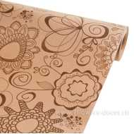 Нет Фото | http://7flowers-decor.ru/upload/1c_catalog/import_files/4606500477395.jpg | 4606500477395 | Бумага упаковочная ФЛАУЭРС крафт бурый 0,75x45м, 85г/м2 | Бурый | 1 | 8 | 749.00 | 636.65
34 | 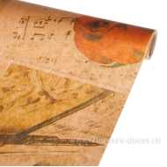 Нет Фото | http://7flowers-decor.ru/upload/1c_catalog/import_files/6438205107318.jpg | 6438205107318 | Упак. Материал W75см, L10м, бумага крафт |  | 1 | 30 | 159.00 | 159.00 | Акция, распродажа
26 | 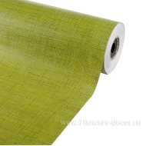 Нет Фото | http://7flowers-decor.ru/upload/1c_catalog/import_files/8714887107265.jpg | 8714887107265 | Упак. материал Jute, W60см, 6кг, бумага крафт | Зеленый | 1 | 1 | 2290.00 | 1946.50
27 | 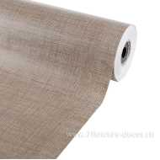 Нет Фото | http://7flowers-decor.ru/upload/1c_catalog/import_files/8714887106671.jpg | 8714887106671 | Упак. Материал Jute, W60см, 6кг, бумага крафт | Натуральный | 1 | 1 | 2290.00 | 1946.50
25 | 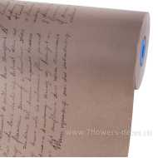 Нет Фото | http://7flowers-decor.ru/upload/1c_catalog/import_files/8717654889357.jpg | 8717654889357 | Упак. материал Poetry, W60см, 6кг, бумага крафт | Натуральный | 1 | 1 | 2986.00 | 2538.10
24 | 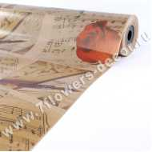 Нет Фото | http://7flowers-decor.ru/upload/1c_catalog/import_files/6438205102283.jpg | 6438205102283 | Упак. материал ВЕНА, W75см, 3кг, бумага крафт |  | 1 | 1 | 856.00 | 727.60
20 | 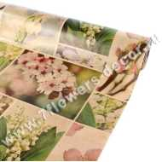 Нет Фото | http://7flowers-decor.ru/upload/1c_catalog/import_files/6438205102238.jpg | 6438205102238 | Упак. материал ВЕСНА, W75см, 3кг, бумага крафт |  | 1 | 1 | 856.00 | 727.60
37 | 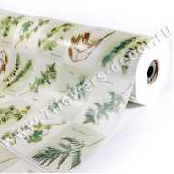 Нет Фото | http://7flowers-decor.ru/upload/1c_catalog/import_files/6420613753096.jpg | 6420613753096 | Упак. материал ВЕТОЧКИ, W75см, 8кг, бумага крафт |  | 1 | 1 | 2255.00 | 1916.75
38 | 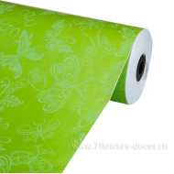 Нет Фото | http://7flowers-decor.ru/upload/1c_catalog/import_files/6438205104959.jpg | 6438205104959 | Упак. материал ВИКТОРИЯ, W75см, 8кг, бумага крафт |  | 1 | 1 | 2050.00 | 1742.50
19 | 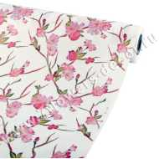 Нет Фото | http://7flowers-decor.ru/upload/1c_catalog/import_files/6438205102214.jpg | 6438205102214 | Упак. материал ВИШНЯ, W75см, 3кг, бумага крафт |  | 1 | 1 | 894.00 | 759.90
33 |  Нет Фото | http://7flowers-decor.ru/upload/1c_catalog/import_files/6438205106267.jpg | 6438205106267 | Упак. материал ГАЗЕТА , W75см, 8кг, бумага крафт |  | 1 | 1 | 2561.00 | 2176.85
21 | 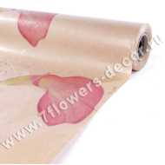 Нет Фото | http://7flowers-decor.ru/upload/1c_catalog/import_files/6438205102245.jpg | 6438205102245 | Упак. материал ГАРМОНИЯ, W75см, 3кг, бумага крафт |  | 1 | 1 | 856.00 | 727.60
7 | 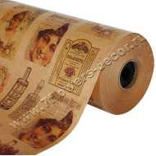 Нет Фото | http://7flowers-decor.ru/upload/1c_catalog/import_files/6438205101194.jpg | 6438205101194 | Упак. материал ГРАСС, W75см, 8кг, бумага крафт |  | 1 | 1 | 2153.00 | 1830.05
32 | 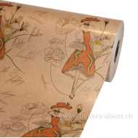 Нет Фото | http://7flowers-decor.ru/upload/1c_catalog/import_files/6438205103624.jpg | 6438205103624 | Упак. материал ДАМА, W75см, 6кг, бумага крафт |  | 1 | 1 | 2153.00 | 1830.05
6 | 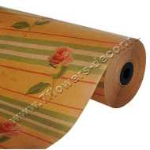 Нет Фото | http://7flowers-decor.ru/upload/1c_catalog/import_files/6420613754796.jpg | 6420613754796 | Упак. материал ДЛЯ ТЕБЯ, W75см, 8кг, бумага крафт |  | 1 | 1 | 2153.00 | 1830.05
30 | 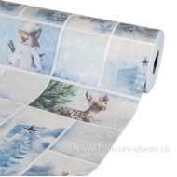 Нет Фото | http://7flowers-decor.ru/upload/1c_catalog/import_files/6438205102849.jpg | 6438205102849 | Упак. материал ЗИМА, W75см, 8кг, бумага крафт |  | 1 | 1 | 1353.00 | 1353.00 | Акция, распродажа
5 | 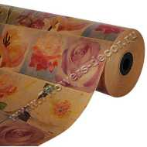 Нет Фото | http://7flowers-decor.ru/upload/1c_catalog/import_files/6420613754710.jpg | 6420613754710 | Упак. материал КАРНАВАЛ, W75см, 8кг, бумага крафт |  | 1 | 1 | 2153.00 | 1830.05
22 | 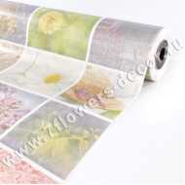 Нет Фото | http://7flowers-decor.ru/upload/1c_catalog/import_files/6438205102252.jpg | 6438205102252 | Упак. материал КОЛЛАЖ, W75см, 3кг, бумага крафт |  | 1 | 1 | 626.00 | 626.00 | Акция, распродажа
23 | 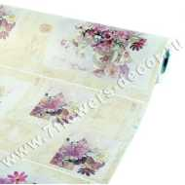 Нет Фото | http://7flowers-decor.ru/upload/1c_catalog/import_files/6438205102269.jpg | 6438205102269 | Упак. материал ЛЕТО, W75см, 3кг, бумага крафт |  | 1 | 1 | 894.00 | 759.90
9 | 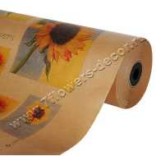 Нет Фото | http://7flowers-decor.ru/upload/1c_catalog/import_files/6420613751818.jpg | 6420613751818 | Упак. материал ПОДСОЛНУХИ, W75см, 8кг, бумага крафт |  | 1 | 1 | 2153.00 | 1830.05
10 | 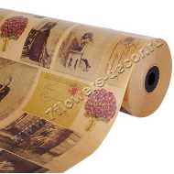 Нет Фото | http://7flowers-decor.ru/upload/1c_catalog/import_files/6438205100258.jpg | 6438205100258 | Упак. материал РЕТРО, W75см, 8кг, бумага крафт |  | 1 | 1 | 2153.00 | 1830.05
31 | 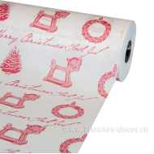 Нет Фото | http://7flowers-decor.ru/upload/1c_catalog/import_files/6438205105086.jpg | 6438205105086 | Упак. материал РОЖДЕСТВО, W75см, 8кг, бумага крафт |  | 1 | 1 | 1579.00 | 1579.00 | Акция, распродажа
8 | 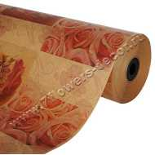 Нет Фото | http://7flowers-decor.ru/upload/1c_catalog/import_files/6438205100876.jpg | 6438205100876 | Упак. материал РОЗЫ, W75см, 8кг, бумага крафт |  | 1 | 1 | 2153.00 | 1830.05
35 | 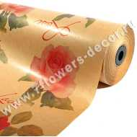 Нет Фото | http://7flowers-decor.ru/upload/1c_catalog/import_files/6420613752532.jpg | 6420613752532 | Упак. материал РОЗЫ, W75см, 8кг, бумага крафт |  | 1 | 1 | 2153.00 | 1830.05
36 | 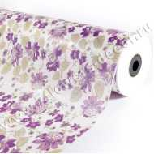 Нет Фото | http://7flowers-decor.ru/upload/1c_catalog/import_files/6420613754178.jpg | 6420613754178 | Упак. материал ЦВЕТЫ РОМАНТИК, W75см, 8кг, бумага крафт |  | 1 | 1 | 2255.00 | 1916.75
11 | 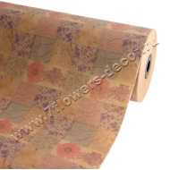 Нет Фото | http://7flowers-decor.ru/upload/1c_catalog/import_files/6420613758442.jpg | 6420613758442 | Упак. материал ЦВЕТЫ, W75см, 8кг, бумага крафт |  | 1 | 1 | 2153.00 | 1830.05
18 | 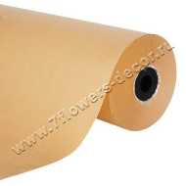 Нет Фото | http://7flowers-decor.ru/upload/1c_catalog/import_files/6438205101187.jpg | 6438205101187 | Упак. материал, W60см, 6кг, бумага крафт | Натуральный | 1 | 1 | 1338.00 | 1137.30
12 | 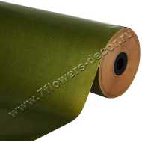 Нет Фото | http://7flowers-decor.ru/upload/1c_catalog/import_files/6420613757537.jpg | 6420613757537 | Упак. материал, W75см, 8кг, бумага крафт | Оливковый | 1 | 1 | 2563.00 | 2178.55
13 | 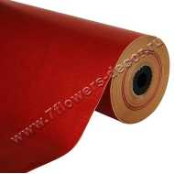 Нет Фото | http://7flowers-decor.ru/upload/1c_catalog/import_files/6438205100654.jpg | 6438205100654 | Упак. материал, W75см, 8кг, бумага крафт | Красный | 1 | 1 | 2756.00 | 2342.60
14 | 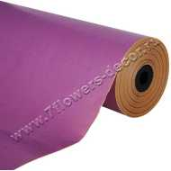 Нет Фото | http://7flowers-decor.ru/upload/1c_catalog/import_files/6438205100548.jpg | 6438205100548 | Упак. материал, W75см, 8кг, бумага крафт | Бледно-сиреневый | 1 | 1 | 2473.00 | 2102.05
15 | 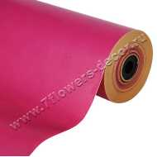 Нет Фото | http://7flowers-decor.ru/upload/1c_catalog/import_files/6438205100609.jpg | 6438205100609 | Упак. материал, W75см, 8кг, бумага крафт | Сливовый | 1 | 1 | 2615.00 | 2222.75
16 | 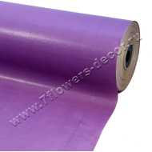 Нет Фото | http://7flowers-decor.ru/upload/1c_catalog/import_files/6438205101163.jpg | 6438205101163 | Упак. материал, W75см, 8кг, бумага крафт | Сиреневый | 1 | 1 | 2525.00 | 2146.25
17 | 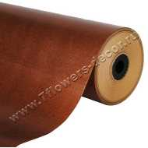 Нет Фото | http://7flowers-decor.ru/upload/1c_catalog/import_files/6438205100647.jpg | 6438205100647 | Упак. материал, W75см, 8кг, бумага крафт | Коричневый | 1 | 1 | 2563.00 | 2178.55
29 | 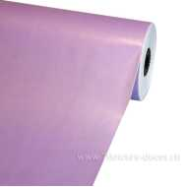 Нет Фото | http://7flowers-decor.ru/upload/1c_catalog/import_files/6438205102955.jpg | 6438205102955 | Упак. материал, W75см, 8кг, бумага крафт | Светло-сиреневый | 1 | 1 | 2615.00 | 2222.75
39 | 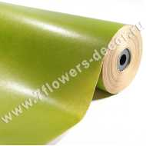 Нет Фото | http://7flowers-decor.ru/upload/1c_catalog/import_files/6420613755243.jpg | 6420613755243 | Упак. материал, W75см, 8кг, бумага крафт | Зеленое яблоко | 1 | 1 | 2563.00 | 2178.55
40 | 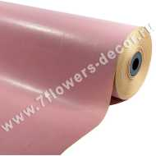 Нет Фото | http://7flowers-decor.ru/upload/1c_catalog/import_files/6420613758404.jpg | 6420613758404 | Упак. материал, W75см, 8кг, бумага крафт | Розовый | 1 | 1 | 2615.00 | 2222.75

